Handleiding
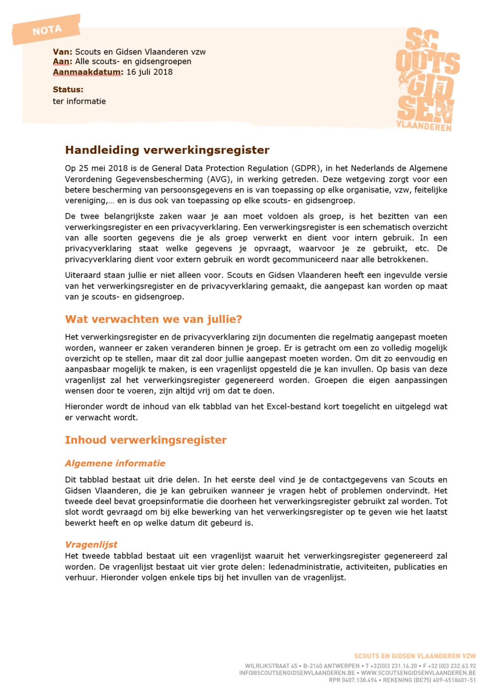

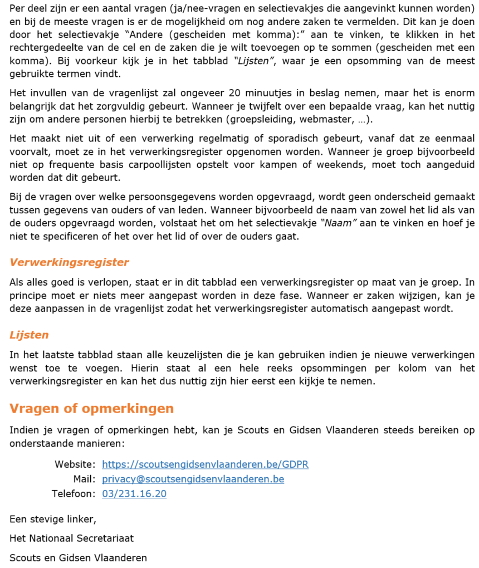

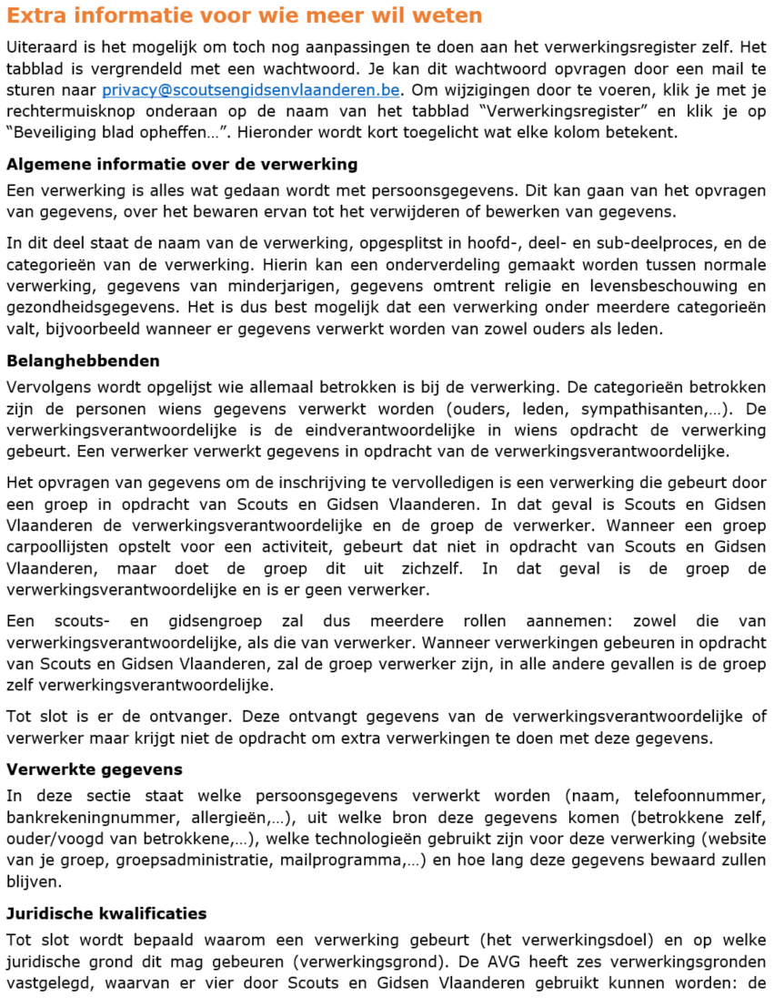

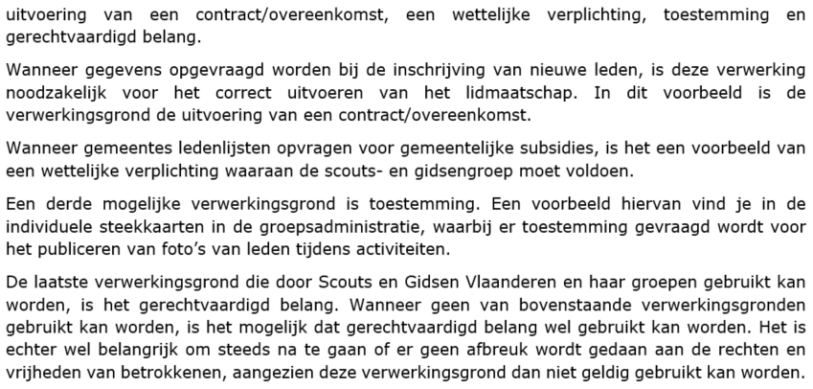

Algemene informatie

Scouts en Gidsen Vlaanderen vzw
Adres | Wilrijkstraat 45, 2140 Antwerpen
Telefoon | 03/231.16.20
Mail | privacy@scoutsengidsenvlaanderen.be
Extra informatie | Voor vragen, problemen of opmerkingen kan je steeds terecht op https://scoutsengidsenvlaanderen.be/GDPR of kan je mailen naar bovenstaand mailadres.

Informatie over de groep
Groepsnummer | O3401G
Groepsnaam | Tyl Uilenspiegel
Gemeente | Lebbeke
Postcode | 9200
Eigen website? |  | 1
Website URL | https://www.scoutslebbeke.be
Hostingbedrijf | Easyhost | Dit kan je navragen bij de webmaster van je groep

Laatste bewerking
Bewerkt door | Robin Keppens
Bewerkt op | 2024-09-24

